상품제안서
이중진공 원터치 304 스벅텀블러 450ml | 상품코드: S23870

 |  |  |  |  |  |  | 02-713-8555 | www.synergygift.co.kr
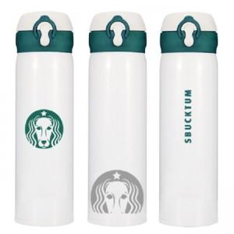

【상세/제작정보】 | ★ 최고급 스텐리스스틸 304 ! ★ 이중진공 텀블러 ★ 레이저인쇄 가능합니다.

【인쇄/포장옵션】 | 실크, 레이저 / 포장지포장

【공급단가】 | 수량 | 100~ | 300~ | 500~ | 1,000~ | 3,000~
*VAT별도 | 단가 | 5,460원 | 5,330원 | 5,160원 | 4,910원 | 4,830원

【상품 URL】 | https://www.synergygift.co.kr:443/src/goods_detail.php?gdno=23870

